カメラミッションコマンド受信
◆カメラミッションコマンド受信

 | 共通ファームから、カメラミッション「コマンド解析」処理を呼び出す
共通ファーム
疑似マルチタスクプログラムフロー.pdf 参照

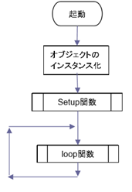
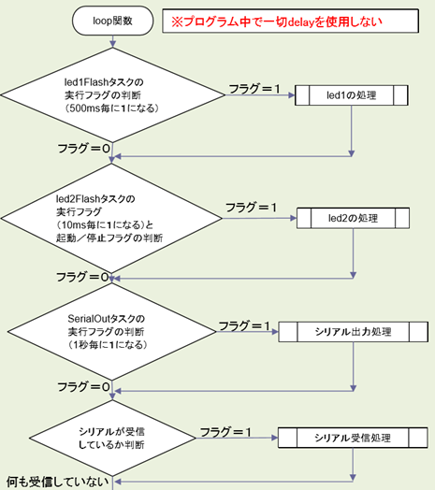

ノード番号が
カメラミッション
コマンド解析処理

 |  | l

コマンド解析
◆コマンド解析

 | 地球からのコマンドを解析/判断し、各種コマンド処理を呼び出す

関数処理開始

受信コマンド ＝
画像ステータス取得
Yes
画像ステータス取得
 |  |  | 257ms(見込み)

No

受信コマンド ＝
画像削除
Yes
画像削除
 |  |  | XXXms

No

受信コマンド ＝
画像撮影
Yes
画像撮影
 |  |  | XXXms

No

受信コマンド ＝
サムネイル取得
Yes
サムネイル取得
 |  |  | XXXms
No

受信コマンド ＝
画像パケット取得
Yes
画像パケット取得
 |  |  | XXXms

No

終了

 |  | 共通ファームのLoop関数に戻る

ステータス取得
◆ステータス取得

 | 撮影画像内に地球があるかの解析結果を地球に送信する

関数処理開始
内臓EEPROMからの読み込み処理を実装予定
画像1枚につき1byteのデータ読み込みのため、
256Byteのデータ取得が発生。
内臓EEPROMへの読み込みは1Byte単位のため、
256サイクルが必要になり、占有時間を圧迫する。

画像ステータスの読み込み

ステータス情報の符号化

 |  | 257ms(見込み)

ステータス送信処理
占有時間短縮のためタスクを切り分ける予定
64Byte+ヘッダ情報のデータ送信。

終了

画像削除
◆画像削除

 | カメラ内から指定番号の画像を削除する

関数処理開始

画像番号の取り出し

カメラ通信制御処理
 |  | 20ms(見込み)

画像番号の画像ステータスを
「未撮影」に設定
内臓EEPROMへの書き込み処理
1Byte書き込み

終了

画像撮影
◆画像撮影

 | カメラ内の指定番号に画像を撮影する

関数処理開始

画像番号の取り出し

画像撮影コマンド送信
(カメラ通信制御処理)
 |  | 20ms(見込み)

画像番号の画像ステータスを
「未解析」に設定
内臓EEPROMへの書き込み処理
1Byte書き込み

終了

サムネイル取得
◆サムネイル取得

 | カメラ内から指定番号の画像サムネイルを地球に送信する

関数処理開始

要検討箇所

画像番号の取り出し

データ取得のタスクを10回のサイクルに分割予定
 |  | 3000ms(見込み)
カメラ通信制御処理
サムネイル画像の取得には、カメラから10パケットの取得が必要なため、占有時間が大幅に増加する。
10回に分割することにより、1サイクル当たりの占有時間は300msに短縮される見込み。

受信結果が成功
No

カメラのBusy等により取得できない時間が
一定時間経過するとタイムアウトする
Yes

画像データ送信処理
480Byte+ヘッダ情報のデータ送信。
占有時間短縮のためタスクを切り分ける予定

終了

画像パケット取得
◆画像パケット取得

 | カメラ内から指定番号の画像データ（指定箇所のみ）を地球に送信する

関数処理開始

画像番号の取り出し
パケット番号の取り出し

 |  | 300ms(見込み)

カメラ通信制御処理

受信結果が成功
No

カメラのBusy等により取得できない時間が
一定時間経過するとタイムアウトする

Yes

画像データ送信処理
2048Byte+ヘッダ情報のデータ送信。
占有時間短縮のためタスクを切り分ける予定

終了

カメラ通信制御
◆カメラ通信制御

 | カメラへのコマンド送信/カメラからのデータ受信を行う

関数処理開始

要検討箇所
受信結果が成功
になるまでループ

受信ステートの初期化
タイムアウトカウンタの初期化

テレメトリリクエスト送信

受信ステートが完了
になるまでループ

タイムアウトカウンタが10以上
Yes
 |  | 10ms(見込み)

周期タスクとして切り分ける予定

No

10msウェイト
タイムアウトカウンタ+1
受信結果をエラーにする

受信ステートの初期化
タイムアウトカウンタの初期化

上位からの要求コマンドを送信

受信ステートが完了
になるまでループ

タイムアウトカウンタが10以上
Yes
 |  | 300ms(見込み)

No

10msウェイト
タイムアウトカウンタ+1
受信結果をエラーにする

終了

カメラ割り込み
◆カメラ割り込み

 | カメラからのデータ受信を行い、受信状況を通知する

関数処理開始

1Byteの受信データ取得

タイムアウトカウンタの初期化

受信データの保存

受信データの整合性判定
異常値

正常値
 |  | 1ms未満見込み)

受信ステート更新
受信ステートを完了にする
受信結果をエラーにする

受信ステートが完了
No

Yes

受信結果を成功にする

終了

画像データ送信
◆画像データ送信

 | 画像データを地球に送信する

関数処理開始

送信要求バッファが
空になるまでループ

送信要求バッファから
32Byte分のデータを取り出し

パケットの作成

パケットの送信

終了

ステータス送信
◆ステータス送信

 | ステータス情報（撮影画像の解析結果）を地球に送信する

関数処理開始

送信要求バッファが
空になるまでループ

送信要求バッファから
64Byte分のデータを取り出し

パケットの作成

パケットの送信

終了

